Air780EPMEHMEHVEGHEGGEGPEHNEHU
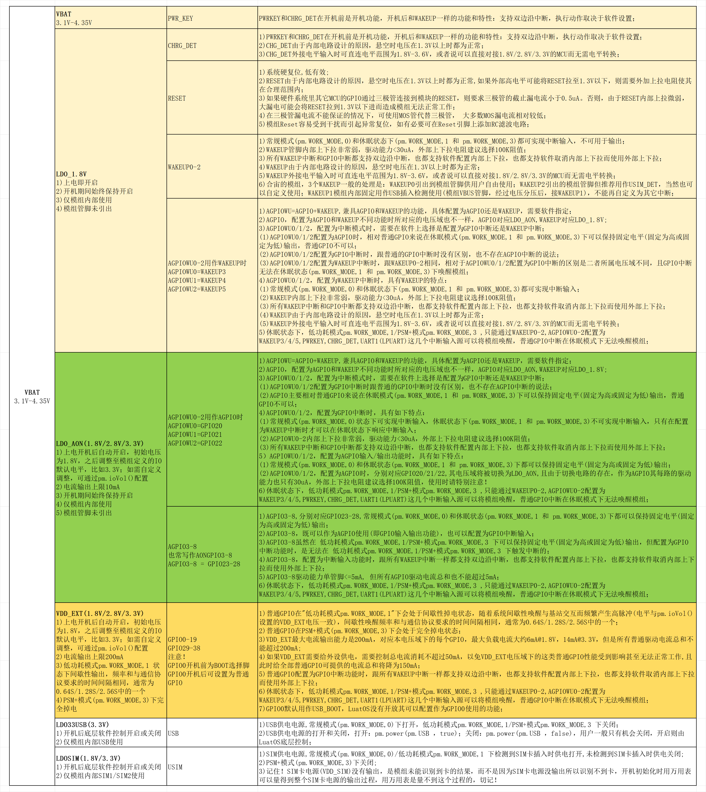
GPIO分类 | Air780EPM 模组管脚名 | Air8780系列工业模组 | Air8781P | Air8782P | Air780EX2 PIN脚号 | Air780EHM 模组管脚名 | Air780EHN Air780EHU模组管脚名 | Air780EHV 模组管脚名 | Air780EGH 模组管脚名 | Air780EGG Air780EGP 模组管脚名 | 模组 管脚号 | Powerup default | Alt Func0 | Alt Func1 | Alt Func2 | Alt Func3 | Alt Func4 | Alt Func5 | Alt Func6 | Alt Func7 | LuatOS推荐复用管脚 | Notes
 | GPIO16 |  |  |  |  | GPIO16 | GPIO16 | GPIO16 | GPIO16 | GPIO16 | 97 | I&PU |  |  |  |  | GPIO16 |  |  |  | GPIO16
 | GPIO17 |  |  |  | PIN97 | GPIO17 | GPIO17 | GPIO17 | GPIO17 | GPIO17 | 100 | I&PU |  |  |  |  | GPIO17 |  |  |  | GPIO17 | 默认GPIO17,不再作为IO_Volt_Set IO电平设置请用函数pm.iovol()
普通GPIO 低功耗模式pm.WORK_MODE,1下电平无法保持 PSM+模式pm.WORK_MODE,3下电平无法保持 | I2C1_SCL | PIN35 |  |  |  | I2C1_SCL | I2C1_SCL | I2C1_SCL | I2C1_SCL | I2C1_SCL | 67 | I&PU |  |  | I2C0_SCL | I2C1_SCL | GPIO18 | PWM0 |  |  | I2C1_SCL | Air780EGP/EGG内部已挂载加速度传感器G-Sensor,只能作为I2C1用
 | I2C1_SDA | PIN34 |  |  |  | I2C1_SDA | I2C1_SDA | I2C1_SDA | I2C1_SDA | I2C1_SDA | 66 | I&PU |  |  | I2C0_SDA | I2C1_SDA | GPIO19 | PWM1 |  |  | I2C1_SDA | Air780EGP/EGG内部已挂载加速度传感器G-Sensor,只能作为I2C1用
 | USB_BOOT |  | PIN5 | PIN16 | PIN6 | USB_BOOT | USB_BOOT | USB_BOOT | USB_BOOT | USB_BOOT | 82 | I&PD | GPIO0 |  |  |  |  |  |  |  | USB_BOOT | USB下载使能,固定功能 LuatOS尚未开放配置为GPIO0使用
 | PWM0 | PIN15 |  | PIN2 | PIN22 | PWM0 | PWM0 | PWM0 | PWM0 | PWM0 | 22 | NI&NP | GPIO1 | QSPI_D3 |  |  |  | PWM0 |  |  | PWM0
 | ONEWIRE | PIN16 |  |  | PIN23 | ONEWIRE | ONEWIRE | ONEWIRE | ONEWIRE | ONEWIRE | 23 | NI&NP | GPIO2 | QSPI_D2 |  |  | ONEWIRE(默认) | PWM1 |  |  | OneWire
 | CAM_MCLK |  |  |  |  | CAM_MCLK | CAM_MCLK | CAM_MCLK | CAM_MCLK | CAM_MCLK | 54 | NI&NP | GPIO3 | CAM_MCLK |  |  | ONEWIRE | PWM2 |  |  | CAM_MCLK
 | CAM_BCLK |  |  |  |  | CAM_BCLK | CAM_BCLK | CAM_BCLK | CAM_BCLK | CAM_BCLK | 80 | NI&NP | GPIO4 | CAM_BCLK | I2C1_SDA |  | USIM2_RST |  |  |  | CAM_BCLK | PIN80与PIN63(USIM2_RST)不能同时使用，实为同一主芯片管脚
 | CAM_CS |  |  |  |  | CAM_CS | CAM_CS | CAM_CS | CAM_CS | CAM_CS | 81 | NI&NP | GPIO5 | CAM_CS | I2C1_SCL |  | USIM2_CLK |  |  |  | CAM_CS | PIN81与PIN62(USIM2_CLK)不能同时使用，实为同一主芯片管脚
 | CAM_RX0 |  |  |  |  | CAM_RX0 | CAM_RX0 | CAM_RX0 | CAM_RX0 | CAM_RX0 | 55 | NI&NP | GPIO6 | CAM_RX0 | UART2_RXD |  | USIM2_DAT |  |  |  | CAM_RX0 | PIN55与PIN64(USIM2_DAT)不能同时使用，实为同一主芯片管脚
 | CAM_RX1 |  |  |  |  | CAM_RX1 | CAM_RX1 | CAM_RX1 | CAM_RX1 | CAM_RX1 | 56 | NI&NP | GPIO7 | CAM_RX1 | UART2_TXD |  | ONEWIRE |  |  |  | CAM_RX1
 | USIM2_RST |  |  |  |  | USIM2_RST | USIM2_RST | USIM2_RST | USIM2_RST | USIM2_RST | 63 | NI&NP |  |  |  |  | USIM2_RST |  |  |  |  | PIN63与PIN80(CAM_BCLK)不能同时使用，实为同一主芯片管脚
 | USIM2_CLK |  |  |  |  | USIM2_CLK | USIM2_CLK | USIM2_CLK | USIM2_CLK | USIM2_CLK | 62 | NI&NP |  |  |  |  | USIM2_CLK |  |  |  |  | PIN62与PIN81(CAM_CS)不能同时使用，实为同一主芯片管脚
 | USIM2_DAT |  |  |  |  | USIM2_DAT | USIM2_DAT | USIM2_DAT | USIM2_DAT | USIM2_DAT | 64 | NI&NP |  |  |  |  | USIM2_DAT |  |  |  |  | PIN64与PIN55(CAM_RX0)不能同时使用，实为同一主芯片管脚
 | SPI0_CS | PIN28 |  |  | PIN30 | SPI0_CS | SPI0_CS | SPI0_CS | SPI0_CS | SPI0_CS | 83 | NI&NP | GPIO8 | SPI0_CS | I2C1_SDA |  |  |  |  |  | SPI0_CS
 | SPI0_MOSI | PIN30 |  |  | PIN32 | SPI0_MOSI | SPI0_MOSI | SPI0_MOSI | SPI0_MOSI | SPI0_MOSI | 85 | NI&NP | GPIO9 | SPI0_MOSI | I2C1_SCL |  |  |  |  |  | SPI0_MOSI
 | SPI0_MISO | PIN29 |  |  | PPIN31 | SPI0_MISO | SPI0_MISO | SPI0_MISO | SPI0_MISO | SPI0_MISO | 84 | NI&NP | GPIO10 | SPI0_MISO |  | UART2_RXD |  |  |  |  | SPI0_MISO
 | SPI0_CLK | PIN31 |  |  | PIN33 | SPI0_CLK | SPI0_CLK | SPI0_CLK | SPI0_CLK | SPI0_CLK | 86 | NI&NP | GPIO11 | SPI0_CLK |  | UART2_TXD |  |  |  |  | SPI0_SCLK
 | UART2_RXD | PIN33 |  |  | PIN28 | UART2_RXD | UART2_RXD | UART2_RXD | 悬空 | 悬空 | 28 | NI&NP | GPIO12 | SPI1_CS |  | UART2_RXD |  |  |  | CAN_RXD | UART2_RXD | UART2功能，Air780EGP/EGG/EGH内部用作4G主控芯片与GNSS芯片通信使用
 | UART2_TXD | PIN32 |  |  | PIN29 | UART2_TXD | UART2_TXD | UART2_TXD | 悬空 | 悬空 | 29 | NI&NP | GPIO13 | SPI1_MOSI |  | UART2_TXD |  |  |  | CAN_TXD | UART2_TXD | UART2功能，Air780EGP/EGG/EGH内部用作4G主控芯片与GNSS芯片通信使用
 | UART3_RXD | PIN27 |  |  | PIN44 | UART3_RXD | UART3_RXD | 悬空 | UART3_RXD | UART3_RXD | 58 | NI&NP | GPIO14 | SPI1_MISO | I2C0_SDA | UART3_RXD |  | PWM0 |  |  | UART3_RXD | Air780EHV，内部用作I2C0，用于4G主控芯片与Audio Codec芯片ES8311通信用
 | UART3_TXD | PIN26 |  |  | PIN98 | UART3_TXD | UART3_TXD | 悬空 | UART3_TXD | UART3_TXD | 57 | NI&NP | GPIO15 | SPI1_CLK | I2C0_SCL | UART3_TXD |  | PWM1 |  |  | UART3_TXD | Air780EHV，内部用作I2C0，用于4G主控芯片与Audio Codec芯片ES8311通信用
 | DBG_RXD |  |  |  | PIN38 | DBG_RXD | DBG_RXD | DBG_RXD | DBG_RXD | DBG_RXD | 38 | NI&NP |  | DBG_RXD |  |  |  |  |  |  | DBG_RXD
 | DBG_TXD |  |  |  | PIN39 | DBG_TXD | DBG_TXD | DBG_TXD | DBG_TXD | DBG_TXD | 39 | NI&NP |  | DBG_TXD |  |  |  |  |  |  | DBG_TXD
 | UART1_RXD | PIN23 | PIN9 | PIN15 | PIN17 | UART1_RXD | UART1_RXD | UART1_RXD | UART1_RXD | UART1_RXD | 17 | NI&NP | GPIO18 | UART1_RXD |  |  |  |  |  |  | UART1_RXD
 | UART1_TXD | PIN24 | PIN10 | PIN14 | PIN18 | UART1_TXD | UART1_TXD | UART1_TXD | UART1_TXD | UART1_TXD | 18 | NI&NP | GPIO19 | UART1_TXD |  |  |  |  |  |  | UART1_TXD
 | GPIO29 |  |  |  |  | GPIO29 | GPIO29 | 悬空 | GPIO29 | GPIO29 | 30 | NI&NP | GPIO29 | I2S_BCLK |  |  |  | PWM0 |  |  | GPIO29 | Air780EHV，内部用作I2S，用于4G主控芯片与Audio Codec芯片ES8311通信用
 | GPIO30 |  |  |  |  | GPIO30 | GPIO30 | 悬空 | GPIO30 | GPIO30 | 31 | NI&NP | GPIO30 | I2S_LRCK |  |  |  | PWM1 |  |  | GPIO30 | Air780EHV，内部用作I2S，用于4G主控芯片与Audio Codec芯片ES8311通信用
 | GPIO31 |  |  |  |  | GPIO31 | GPIO31 | 悬空 | GPIO31 | GPIO31 | 32 | NI&NP | GPIO31 | I2S_DIN |  |  |  | PWM2 |  |  | PWM2 | Air780EHV，内部用作I2S，用于4G主控芯片与Audio Codec芯片ES8311通信用
 | GPIO32 |  |  |  |  | GPIO32 | GPIO32 | 悬空 | GPIO32 | GPIO32 | 33 | NI&NP | GPIO32 | I2S_DOUT |  |  |  |  |  |  | GPIO32 | Air780EHV，内部用作I2S，用于4G主控芯片与Audio Codec芯片ES8311通信用
 | PWM4 |  |  |  |  | PWM4 | PWM4 | 悬空 | PWM4 | PWM4 | 26 | NI&NP | GPIO33 | I2S_MCLK |  |  |  | PWM4 |  |  | PWM4 | Air780EHV，内部用作I2S，用于4G主控芯片与Audio Codec芯片ES8311通信用
 | LCD_CLK | PIN9 |  |  |  | LCD_CLK | LCD_CLK | LCD_CLK | LCD_CLK | LCD_CLK | 53 | NI&NP | GPIO34 | LCD_CLK | I2C0_SDA | UART3_RXD | QSPI_CLK |  |  |  | LCD_CLK
 | LCD_CS | PIN8 |  |  | PIN21 | LCD_CS | LCD_CS | LCD_CS | LCD_CS | LCD_CS | 52 | NI&NP | GPIO35 | LCD_CS | I2C0_SCL | UART3_TXD | QSPI_CS |  |  |  | LCD_CS
 | LCD_RST | PIN5 |  |  |  | LCD_RST | LCD_RST | LCD_RST | LCD_RST | LCD_RST | 49 | NI&NP | GPIO36 | LCD_RST | I2C1_SCL |  | QSPI_RST |  |  |  | LCD_RST
 | LCD_SDA | PIN6 |  |  |  | LCD_SDA | LCD_SDA | LCD_SDA | LCD_SDA | LCD_SDA | 50 | NI&NP | GPIO37 | LCD_SDA | I2C1_SDA |  | QSPI_D0 |  |  |  | LCD_SDA
 | LCD_RS | PIN7 |  |  |  | LCD_RS | LCD_RS | LCD_RS | LCD_RS | LCD_RS | 51 | NI&NP | GPIO38 |  | LCD_RS |  | QSPI_D1 |  |  |  | LCD_RS
AGPIOWU= AGPIO+WAKEUP 需软件配置指定 | GPIO20 |  |  |  |  | GPIO20 | GPIO20 | 悬空 | GPIO20 | GPIO20 | 102 | NI&NP | GPIO20 |  |  |  |  |  |  |  | GPIO20 | 1.GPIO20,AGPIOWU0,也可配置为WAKEUP3; 2,Air780EHV,内部用做GPIO20功能,用于控制Audio Codec芯片ES8311的开关
 | GPIO21 |  |  | PIN4 |  | GPIO21 | GPIO21 | GPIO21 | 悬空 | 悬空 | 107 | NI&NP | GPIO21 |  |  |  |  | PWM4 |  |  | GPIO21 | 1.GPIO21,AGPIOWU1,也可配置为WAKEUP4; 2,Air780EGP/EGG/EGH,内部用做GPIO21功能,用于控制GNSS定位芯片的开关
 | GPIO22 |  |  |  | PIN19 | GPIO22 | GPIO22 | AudioPA_EN | GPIO22 | GPIO22 | 19 | NI&NP | GPIO22 |  |  |  |  |  |  |  | GPIO22 | 1.GPIO22,AGPIOWU2,也可配置为WAKEUP5; 2,Air780EHV,推荐默认功能AudioPA_EN,用于控制外部音频PA的使能,搭配exaudio等API使用
AGPIO 低功耗模式pm.WORK_MODE,1下电平可以保持 PSM+模式pm.WORK_MODE,3下电平可以保持 | GPIO23 |  |  |  | PIN5 | GPIO23 | GPIO23 | GPIO23 | Vref | Vref | 99 | NI&NP | GPIO23 |  |  |  |  | AONPWM0 |  |  | GPIO23 | Air780EGH/EGG/EGP,内部用作GPIO23功能,一直输出高电平,也可看作默认Vref功能使用
 | PWM1 |  |  |  | PIN20 | PWM1 | PWM1 | PWM1 | PWM1 | PWM1 | 20 | NI&NP | GPIO24 |  |  |  |  | AONPWM1 |  |  | PWM1
 | CAN_RXD | PIN22 |  |  | PIN26 | CAN_RXD | CAN_RXD | CAN_RXD | CAN_RXD | CAN_RXD | 106 | NI&NP | GPIO25 |  |  |  |  | AONPWM2 |  | CAN_RXD | CAN_RXD
 | CAN_TXD | PIN21 | PIN12 |  | PIN25 | CAN_TXD | CAN_TXD | CAN_TXD | CAN_TXD | CAN_TXD | 25 | NI&NP | GPIO26 |  |  |  |  |  |  | CAN_TXD | CAN_TXD
 | GPIO27 |  |  | PIN3 | PIN16 | GPIO27 | GPIO27 | GPIO27 | GPIO27 | GPIO27 | 16 | NI&NP | GPIO27 |  |  |  |  | PWM4 |  |  | GPIO27
 | GPIO28 | PIN13 | PIN11 |  |  | CAN_STB | CAN_STB | CAN_STB | CAN_STB | CAN_STB | 78 | NI&NP | GPIO28 |  |  |  | ONEWIRE |  |  | CAN_RXD | GPIO28 | 默认用做CAN_STB信号
WAKEUP 低功耗模式pm.WORK_MODE,1和 PSM+模式pm.WORK_MODE,3下都可以作为中断使用 | WAKEUP0 | PIN14 |  |  | PIN8 | WAKEUP0 | WAKEUP0 | WAKEUP0 | WAKEUP0 | WAKEUP0 | 101 |  | WAKEUP0 |  |  |  |  |  |  |  | WAKEUP0 | 可设置单边中断检测，单独设置只高变低或只低变高都可以
 | VBUS (WAKEUP1固定只能用作USB插入检测) |  |  |  | PIN2 | VBUS (WAKEUP1固定只能用作USB插入检测) | VBUS (WAKEUP1固定只能用作USB插入检测) | VBUS (WAKEUP1固定只能用作USB插入检测) | VBUS (WAKEUP1固定整用作USB插入检测) | VBUS (WAKEUP1固定只能用作USB插入检测) | 61 |  | VBUS (WAKEUP1固定只能用作USB插入检测) |  |  |  |  |  |  |  | VBUS(模组内部经分压后接WAKEUP1,固定只能用作USB插入检测) | 可设置单边中断检测，单独设置只高变低或只低变高都可以
 | USIM_DET (实为WAKEUP2,也可定义用作其它中断输入) |  |  |  |  | USIM_DET (实为WAKEUP2,也可定义用作其它中断输入) | USIM_DET (实为WAKEUP2,也可定义用作其它中断输入) | USIM_DET (实为WAKEUP2,也可定义用作其它中断输入) | USIM_DET (实为WAKEUP2,也可定义用作其它中断输入) | 悬空(内部用 作G-Sensor 中断使用) | 79 |  | USIM_DET (实为WAKEUP2,也可定义作其它中断输入) |  |  |  |  |  |  |  | USIM_DET(实际为WAKEUP2信号,之所以被命名为USIM_DET是推荐用做SIM卡插入检测,当然也可以做其它中断输入用途) | 1,可设置单边中断检测，单独设置只高变低或只低变高都可以; 2,Air780EGP/EGG,内部用于加速度传感器G-Sensor的中断输入检测功能;
 | 悬空 |  |  |  |  | 悬空 | CHG_DET | CHG_DET | CHG_DET | CHG_DET | 75 |  | CHRG_DET |  |  |  |  |  |  |  | CHG_DET(曾用名WAKEUP6) Air780EPM/EHM早期PCB未引出该管脚, 所以不支持 | 1,下降沿开机,作用与PWRKEY完全相同; 2,开机后可设置单边中断检测，单独设置只高变低或只低变高都可以
 | PWR_KEY | PIN4 |  |  | PIN7 | PWR_KEY | PWR_KEY | PWR_KEY | PWR_KEY | PWR_KEY | 7 |  | PWR_KEY |  |  |  |  |  |  |  | PWR_KEY | 1,下降沿开机; 2,开机后可设置单边中断检测，单独设置只高变低或只低变高都可以
 | Air780EPM/EHM/EHV/EGH |  |  |  |  |  |  |  |  |  |  | LCD 接口参考 |  | Camera | CAN接口 | 485接口 | 以太网接口
 | 管脚号 |  |  |  |  |  |  |  |  |  | 管脚名 | 4线SPI | QSPI | SPI | CAN | 推荐使用UART1 配合UART转485芯片 具体见Air780EPM 参考设计 | 推荐使用SPI0 (PIN83/84/85/86) 详见Air780EPM参考设计
 | 53 |  |  |  |  |  |  |  |  |  | LCD_CLK | LCD_CLK | QSPI_CLK
 | 52 |  |  |  |  |  |  |  |  |  | LCD_CS | LCD_CS | QSPI_CS
 | 49 |  |  |  |  |  |  |  |  |  | LCD_RST | LCD_RST | QSPI_READ
 | 50 |  |  |  |  |  |  |  |  |  | LCD_SDA | LCD_SDA | QSPI_D0
 | 51 |  |  |  |  |  |  |  |  |  | LCD_RST | LCD_RS | QSPI_D1
 | 23 |  |  |  |  |  |  |  |  |  | ONEWIRE |  | QSPI_D2
 | 22 |  |  |  |  |  |  |  |  |  | PWM0 |  | QSPI_D3
 | 80 |  |  |  |  |  |  |  |  |  | CAM_BCLK |  |  | CAM_BCLK
 | 81 |  |  |  |  |  |  |  |  |  | CAM_CS |  |  | CAM_CS
 | 55 |  |  |  |  |  |  |  |  |  | CAM_RX0 |  |  | CAM_RX0
 | 56 |  |  |  |  |  |  |  |  |  | CAM_RX1 |  |  | CAM_RX1
 | 54 |  |  |  |  |  |  |  |  |  | CAM_MCLK |  |  | CAM_MCLK
 | 106 |  |  |  |  |  |  |  |  |  | CAN_RXD |  |  |  | CAN_RXD
 | 25 |  |  |  |  |  |  |  |  |  | CAN_TXD |  |  |  | CAN_TXD
 | 78 |  |  |  |  |  |  |  |  |  | CAN_STB |  |  |  | GPIO28
注意事项：
1 | I&PU，Input&Pull_Up; I&PD,Input&Pull_Down; NI&NP,非输入输出,没有上下拉，若需确定的状态，需要在电路设计时外加上拉或下拉;
2 | GPIO默认功能的初始化，请使用LuatIO工具进行配置，详见：https://docs.openluat.com/air780epm/common/luatio/
3 | PIN62与PIN81,PIN63与PIN80,PIN64与PIN55不能同时使用,同一硬件通道,复用为不同软件该功能;
4 | GPIO在做输入功能时，外部高电平电压必须大于0.7*VDD_EXT，外部低电平电压必须小于0.2*VDD_EXT；做输出功能时，对外输出高电平时电压不小于0.8*VDD_EXT，输出低电平时电压不大于0.15*VDD_EXT； Air780EPM/Air780EHM/Air780EHV/Air780EGH的VDD_EXT出厂默认3.3V，跟IO出厂电平一致；则：输入时高需大于0.7*3.3V，低需小于0.2*3.3V；输出时高不能小于0.8*3.3V，低不能大于0.15*3.3V；
5 | Air780EPM/Air780EHM/Air780EGH/Air780EGP/Air780EGG的所有IO，出厂默认电平3.3V,可以通过LuatOS软件设置为1.8V/2.8V/3.0V/3.3V(API PM库配置pm.ioVol(id, val)函数)； Air780EHV，IO电平固定3.3V；
6 | AONPWM，Always ON PWM，休眠状态下可以保持输出，AONPWM0-1，对应AONGPPIO23-25的复用，三个PWM都可以在休眠状态下保持输出；
7 | PWM0/PWM0n，PWM1/PWM1n，PWM2/PWM2n，PWM4/PWM4n，为四队PWM互补信号，其中一路为高电平时另一路必为低电平；

从电压域角度理解GPIO和其它相关IO接口，以及相应的注意事项

